Top 5 Locations
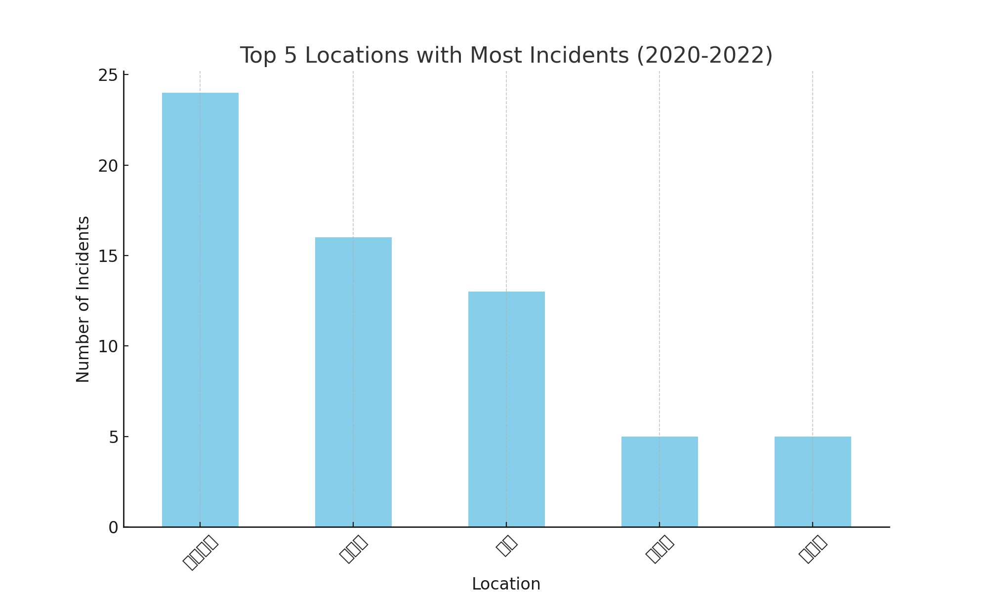
Location | Incident Count
タワー棟 | 24
外構部 | 16
ＳＷ | 13
商業棟 | 5
弐番館 | 5

